상품제안서
크로커다일 75-이중방풍 콤비 골프장우산 | 상품코드: F26239

 |  |  |  |  |  |  | 02-412-0044 | www.easy1.co.kr
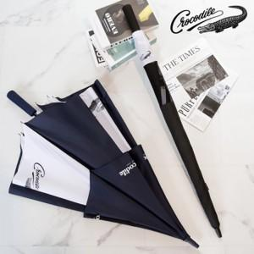

【상세/제작정보】

【인쇄/포장옵션】 | 실크, 스티커, 기타 / 포장불가능

【공급단가】 | 수량 | 50~ | 100~ | 500~ | 1,000~ | 2,000~
*VAT별도 | 단가 | 15,870원 | 15,620원 | 15,240원 | 14,850원 | 14,600원

【상품 URL】 | http://www.easy1.co.kr/src/goods_detail.php?gdno=26239

